Mode d'emploi
Mode d'emploi

1- Contexte
2 - Clarification du problème
3 - Segmentation du problème
4 - Ambition
et Cible
5 - Analyse des Root causes
6 - Plan d’actions
7 - Suivi des Résultats
8 - Standardisation et Partage
Equipe
Projet
Fiche Projet
&
Planning
Documents de synthèse =
A3
9 - Check list
de clôture
10 - CR Audits
11 – Synthèse Analyse Données
12 – Synthèse
Défectologie
13 – Synthèse des essais
14 – Synthèse des infos benchs et R&D
15 – Why Why
Synoptique du Processus A3 AMAL
Capitalisation Connaissances
Schéma Process
Documentations

A3 en FR
 | Projet maîtrise du Gros Bout - TopReact 512624 |  | Equipe : DQP |  | Création : 08/04/2025 Mise à jour du : 05/05/2025

1. CONTEXTE Sur la ligne du 5C, les bobines sont réalisées avec une surépaisseur en début de bande, afin d’éviter un affaissement sous leur propre poids.La gestion de ce gros bout est primordiale. En fonction des filières prévues pour la bobine, les contraintes liées au gros bout peuvent varier.Les bobines destinées à Basse-Indre, par exemple, présentent des restrictions d’épaisseur en début de bande plus strictes que celles des autres filières.La maîtrise du gros bout constitue donc un enjeu majeur sur le 5C. En 2024 cette non maîtrise a engendré une perte estimée à 230000 euros. |  | 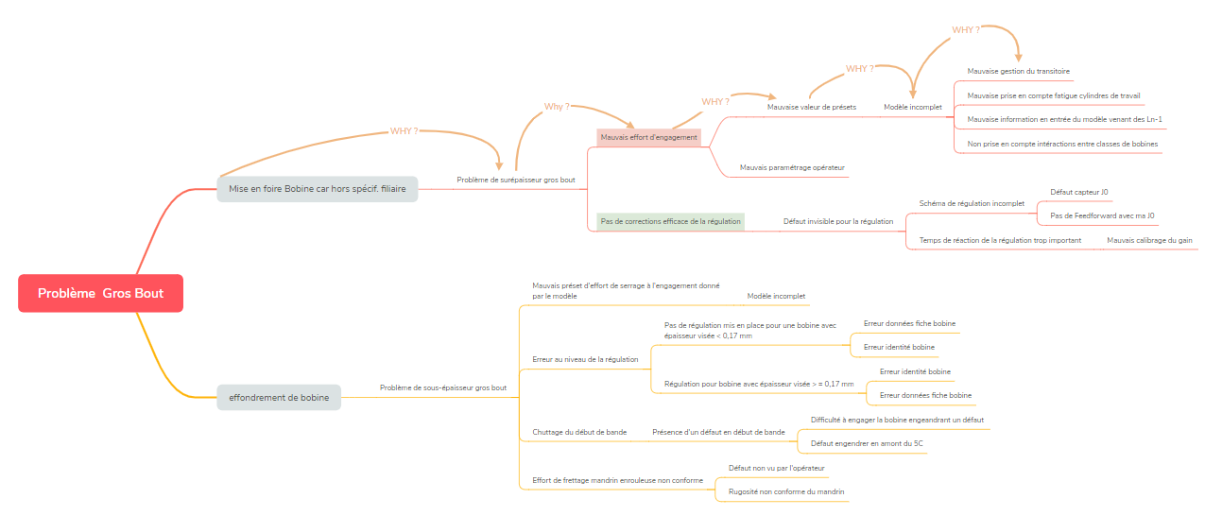 5. ANALYSE DES CAUSES RACINE (Root causes)

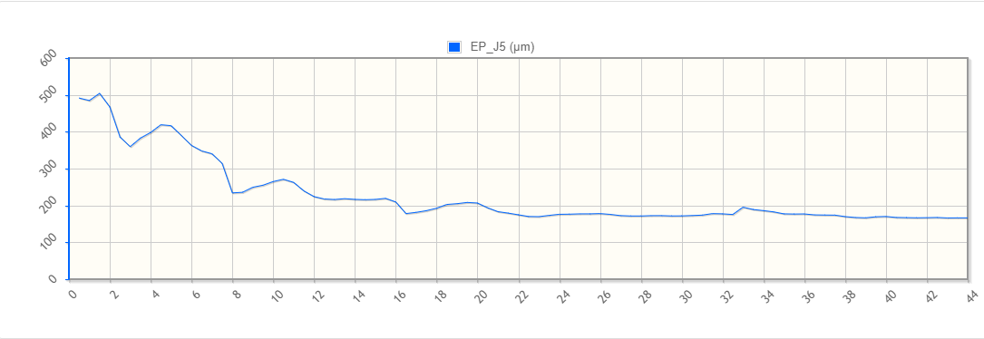 2. CLARIFIER LE PROBLEME Deux principaux modes de défaillance sont associés au gros bout : Une valeur trop élevée, pouvant entraîner un non-respect des critères de la filière, notamment dans le cas des bobines destinées à Basse-Indre, avec apparition possible du défaut HAB.Une valeur trop faible, susceptible de provoquer un effondrement de la bobine sous son propre poids.

Illustration du défaut HAB

Exemple du profil de bobine en défaut coeur

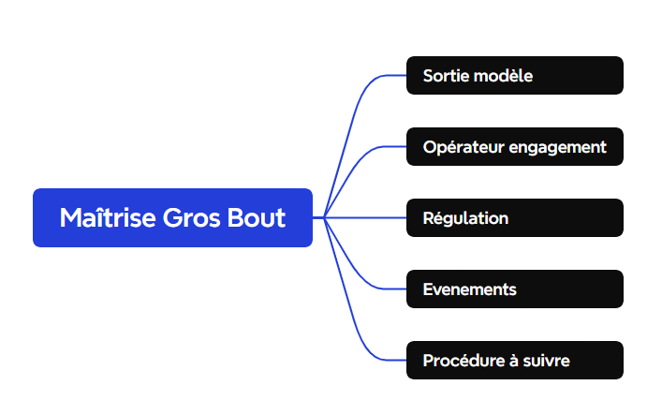 3. SEGMENTATION DU PROBLEME Au niveau du 5C, le processus se décompose en trois phases : l’engagement, le laminage à grande vitesse et le dégagement.Concernant le gros bout, la phase la plus déterminante est celle de l’engagement. Cette étape se déroule cage par cage, avec ou sans ajustement de l’opérateur sur l’effort de serrage appliqué.Un préréglage défini par le modèle est appliqué pour chaque cage.En fonction de l’épaisseur visée en sortie, la régulation peut être immédiate ou présenter un certain retard.Des événements non standardisés peuvent également survenir, comme l’impossibilité pour l’équipe d’engager correctement la bobine, conduisant à la mise en place de solutions non formalisées dans les procédures existantes.

 |  | 6. MISE EN ŒUVRE DES SOLUTIONS

4. AMBITION ET CIBLE (objectif) Ce projet fait partie des projet TopReact au niveau du 5C. Les objetifs sont : 5C57 - Diminuer le GY de 1024,6 à 1007,6 (-17pts FB) – Projet 512624 (2,9 Pts GY) |  | 7. SUIVI DES RESULTATS |  | 8. VERROUILLAGE ET PARTAGE

1 - Contexte
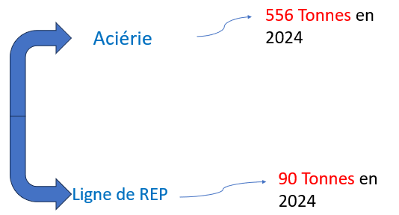
En 2024 FAA = 125000 Euros
En 2024 HAB = 102300 Euros
1. CONTEXTE (BACKGROUND)
Avec ce contexte, en regardant les chiffres de l'année 2024, et en prenant en compte la production, la non maîtrise du gros bout à engendré des pertes estimés au moins à 227000 Euros en un an. Bien sûr ce chiffre varie par année car il y a une variabilité de la production.

Au niveau du 5C, lorsqu'une bobine est réalisée en HAB, il y a deux possibilités de traitement. Pour le produit réalisé, si il est prévue qu'il passe par le DG sur sa route alors il est envoyé directement à Basse-Indre. Sinon, la bobine est envoyée en ligne de REP sur le DG50 de Florange.

Taux NQ dérouté HAB sur production 5C BI

Taux NQ FAA sur production 5C BI
 | An | Motif Détail | NQ
 | 2021 | HAB | 0.61 |  |  |  |  | Impact MAM
 | 2022 | HAB | 0.75 | 2021 |  | FAA | 0.050098755291 | 0.5
 | 2023 | HAB | 0.43 | 2022 |  | FAA | 0.081569140745 | 0.8
 | 2024 | HAB | 0.95 | 2023 |  | FAA | 0.20537023496 | 2.1
 | 2025 YTD | HAB | 0.77 | 2024 | 0 | FAA | 0.081083835208 | 0.8
 |  |  |  | 2025 YTD | 0 | FAA | 0.020342290168 | 0.2

Depuis 2023, on a une augmentation du défaut 'HAB' (hors tolérance épaisseur début de bande). en 2024, le taux de réparation pour HAB atteint 1% de la production (coût de réparation 102,3 K€).
Sachant que le coût par tonne réparé au 5C est de 33 euros/Tonne, le defaut à généré une perte de 102300 Euros pour l'année 2024.
La mise au mille est un indicateur de qualité qui permet de connaître la quantité d'acier qu'une ligne a besoin en entrée, pour faire 1000 Tonnes de produits de première commande. Typiquement en 2023 lorsque la mise au mille du 5C pour le défaut FAA est à 1002.1 Tonnes, cela signifie que pour réaliser 1000 Tonnes de produits de première commande, il faut en utiliser 1002.1 Tonnes.
La non qualité FAA (Coeur, affaissement) baisse en 2024 par rapport à 2023. Cela nous montre un lien avec le defaut HAB de surépaisseur qui lui va dans le sens inverse. On réduit le risque de féraillage de bobines au détriment des spécification filiaire.

Sujet : Maîtrise du gros bout
Comment réduire le taux de HAB, sans détériorer le taux de FAA. (Limiter la surépaisseur sans augmenter le risque de sous-épaisseur)

2 - Clarification du problème
Focus phase d'engagement et cage 1
Ici.
2. CLARIFIER LE PROBLEME (CLARIFY THE PROBLEM)

Réalisation actuel du gros bout
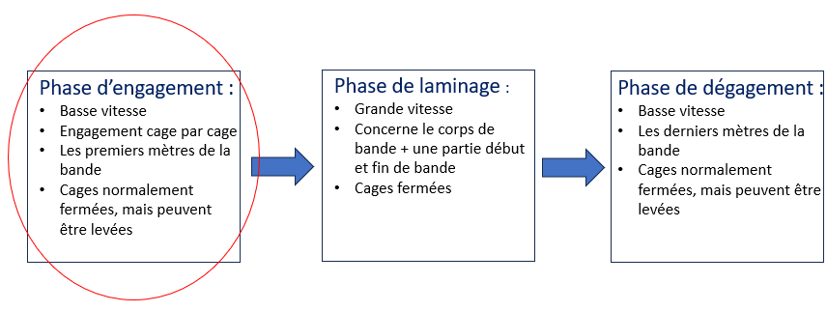

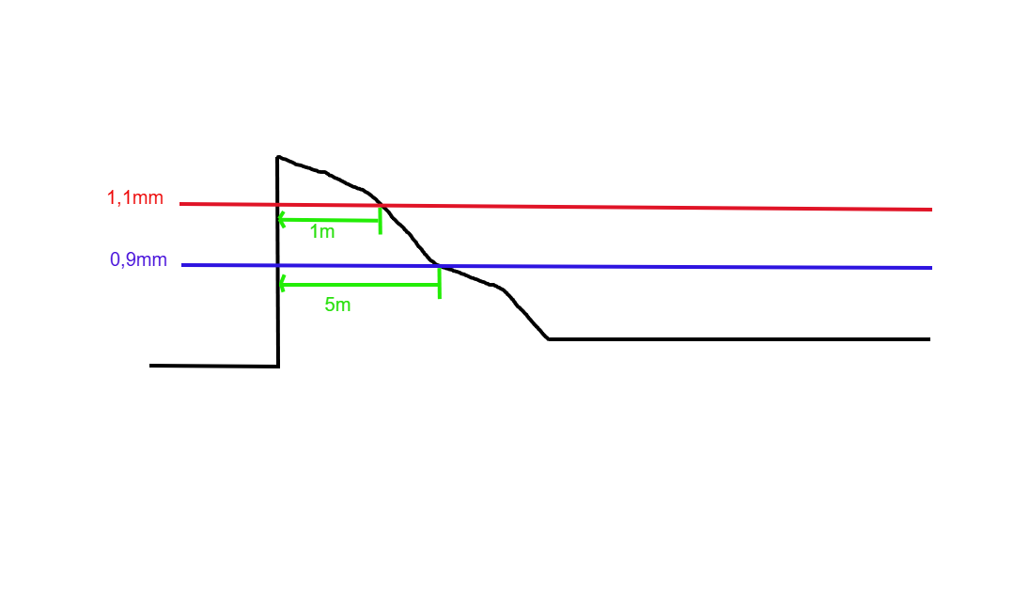
ILLUSTRATION DEFAUT HAB

Pourcentage de bobines en FAA par rapport à la production globale
 | Proportion
44927 | 0.0031720856463
44958 | 0.0010427528676
44986 | 0.0017746228926
45017 | 0.0054945054945
45047 | 0.0055493895671
45078 | 0.0059084194978
45108 | 0.007326007326
45139 | 0.0045351473923
45170 | 0.0033641715728
45200 | 0.00073855243722
45231 | 0
45261 | 0.00073855243722
45292 | 0.0017452006981
45323 | 0.0031488978857
45352 | 0.0019018638266
45383 | 0.0034789331272
45413 | 0.0050414115952
45444 | 0.0010706638116
45474 | 0.00075843761851
45505 | 0.0011094674556
45536 | 0.0016985138004
45566 | 0
45597 | 0
45627 | 0.0013574660633
45658 | 0
45689 | 0
45717 | 0.00066357000664
45748 | 0

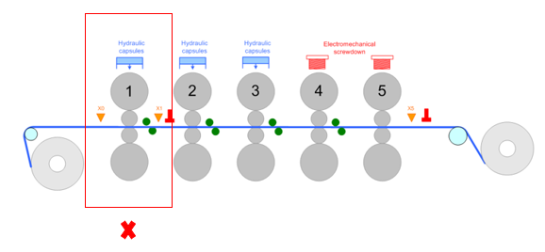

Critères du déclenchement de non qualité HAB (Foire automatique) :
:
Pour l'exemple ici, une de ces conditions n'as pas été respecté car la bobine à une épaisseur supérieure à 0,9 mm sur une distance de plus de 5 mètres , donc automatiquement en foire HAB.
Après discussion avec l'expert laminage du 5C, le focus sera fait dans un premier temps sur la cage 1, qui sem ble être la plus déterminante pour l'épaisseur finale, et progressivemment, le focus sera porté sur les autres cage 2-5.

Pourcentage de bobines en HAB par rapport à la production pour Basse-Indre
 | nombre_defauts
44927 | 0.0031834460804
44958 | 0.0010438413361
44986 | 0.0022232103157
45017 | 0.0027548209366
45047 | 0.0011111111111
45078 | 0.0029673590504
45108 | 0
45139 | 0.0017035775128
45170 | 0.009337860781
45200 | 0.0044510385757
45231 | 0.0027816411683
45261 | 0.0044510385757
45292 | 0.0082159624413
45323 | 0.0063377093708
45352 | 0.0080521472393
45383 | 0.0058343057176
45413 | 0.0039783001808
45444 | 0.0010718113612
45474 | 0.008413001912
45505 | 0.0040846639436
45536 | 0.0072742832691
45566 | 0.0029910269192
45597 | 0.0052044609665
45627 | 0.0041743970315
45658 | 0.0033936651584
45689 | 0.0049554013875

Phase d'engagement : Comment se déroule t'elle ?

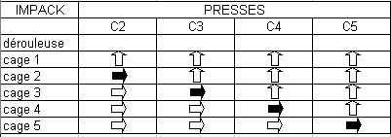
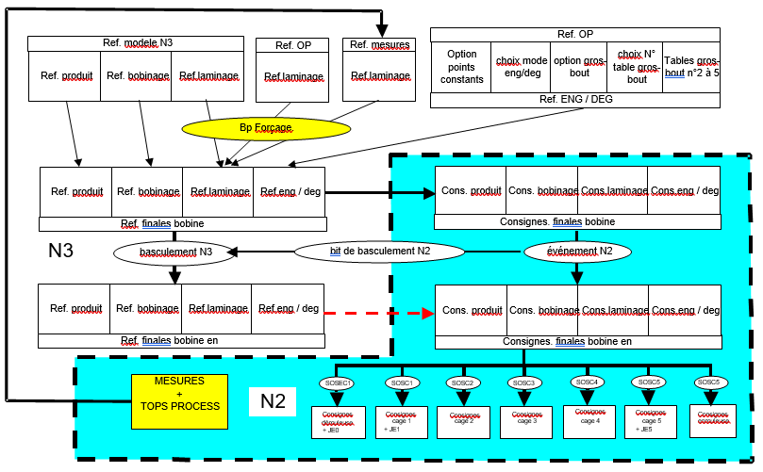

Comme conclusion, pour l'anée 2024 et 2025, on a pas systématiquement un cas de HAB plus présent que les autres. On a un changement entre les années. Mais il est intéréssent de noter cette répartition pour mieux prendre conscience du problème.

 | Répartition des cas de HAB |  | Seulement 0,9mm | Seulement 1,1 mm | Les deux critères
 |  | Année 2024 | 53% | 25% | 22%
 |  | Année 2025 | 30% | 45% | 25%

Répartition du type de bobines en HAB

Voici la séquence d'activation des presses pendant la phase d'engagement. Au moment de l'impact au niveau de la entre la ande et les cylindres de travail de la cage 1, les presses cage 2,3,4 et 5 sont e état ouvert. Puis lorsquue la bande entre en contact avec les cylindres de la cage 2, la presse C2 passe en état commande-point mort et les autres presses toujours en etat ouvert. Puis au moment de l'impact à la cage 3, la presse C2 passe en état point-mort , la presse C3 en état commande-point mort et les autres toujours en état ouvert. Et ainsi de suite. Mais comment sont réglés les caes a l'engagement ?

Pour la phase d'engagement, Chacune des cages reçoit des présets, qui vont permettrent de prépositionner la cage (i), avant l'impact avec la bande. Ces valeurs sont appelées Points constants et définient comme t'elle : position des pots de serrage à l'impact de la bande dans l'emprise des cylindres. Il y en à 5 au total, un part cage . Mais D'où viennent ces valeurs ?
Ajouter explication du schéma, points constant issue du N2 au n3 au Automates.
Critère 0,9mm
Critère 1,1mm
Les deux critères
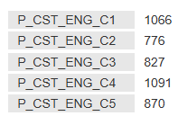

En croisant les deux graphes d'évolution des HAB et FAA, il est à noter que de 2023 à 2024 il y a une amélioration des FAA et en même temps une dégradation des performances pour les HAB. Après discussion avec la MSPQ 5C, entre 2023 et 2024 il y a eu des changement au 5C pour améliorer les HAB, notamment une mise en place d'un seuil de régulation pour les épaisseurs fines, ou encore un changement de l'enrouleuse qui était mal centré à la sortie (courant 2024).

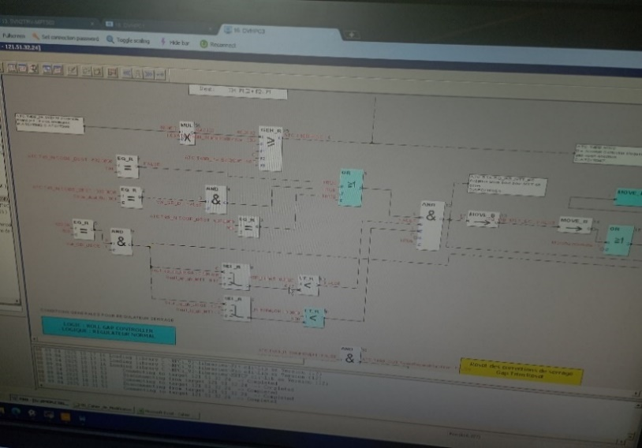

Temporaire en attendant de reproduire le schéma de régulation sur simulink

Comme le montre actuellement la boucle de régulation qui est utilisée pour réaliser le Gros Bout, il y a des conitions à vérifier pour pouvoir lancer la régulation de l'effort de serrage des cages. Ainsi : Pour valider le GB il faut :
- Pas de virole et
Cas 1 : Si diametre mandrin =508 et validation liege alors seuil ep = 0.501mm et
seuil longueur = 10 m
Sinon Cas 2 : seuil ep = 0.17mm et seuil longueur = 8 m

3 - Segmentation du problème
Diagnostic Projet:
Quand le phénomène se produit-il?
Où cela se produit-il? Où peut-on détecter le défaut?
Quel est l'état de la sanction produit ? Evaluation des écarts Process ou Contrôle?
Si le défaut est connu, que dit l'AMDEC ? Il est possible de dégrossir avec l'analyse 6M, phase 1 : identifier les facteurs influents à l'aide de l'AMDEC.
Formation 6M disponible dans share point Q&P Fiabilité Produit ==> Suite à cette analyse, l'équipe projet doit pouvoir décider à quels sujets elle s'attaque en priorité et quelle est la cible à atteindre (chiffrée).
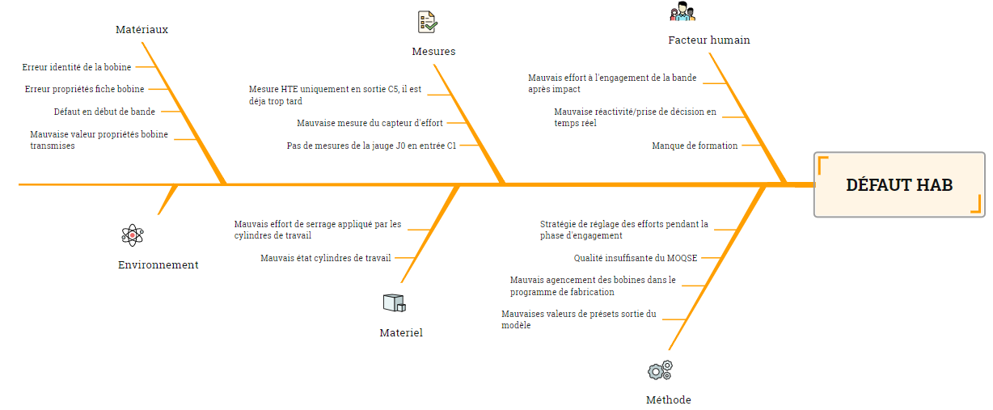
Aspect champs d'action opérateur
 |  |  | Aspect effort de serrage à l'engagement | Aspect Equipe
4. SEGMENTATION DU PROBLEME (BREAKDOWN THE PROBLEM)

Reartition des poids de chacun des branches. Document sur la norme 31000: partie en francasi Page 57 et suivantes qui est la plus pertinente... Document
 | Schéma du processus/process avec pondération des lieux de génération de la non-performance
 | AMDEC avec les défaillances connues des défauts avec quantification (Outil intermédiaire)
Lors de la phase d'engagement, les opérateurs on un champs q'actions possible qu'il peuvent réaliser pour
Au niveau de saced, on a dans l'onglet mesure du 5C, des mesures d'éffort au moment du contact entre la bande et les cylindres de travails. Dans une premier temps, j'ai réussi à retrouver ces valeurs sur saced et faire la correspondance avec les données sur IBA, comme le montre le graphes qui suivent :
Les vaeurs que l'on retrouve sur saced c'est les valeurs moyennes de l'éffort à l'engagement au niveau des cages. A priori, c'est ces valeurs sur lesquelles les opérateurs peuvent jouer au moment de l'engagement de la bobine dans les cages. Ces valeurs sont une pistes car elle peuvent nous donnés une idée des valeurs d'efforts à appliquer dans le cadre de la recherche d'un standard pour la phase d'engagement. Un point reste à noter : vérigier que cette valeur est bien la même qui est rentrée par l'opérateur dans un premier temps, si c'est bien le cas , une pouuras s'en suivre justement sur les valeur idéale à appliquer par cage par produit.
 | Diagnostic et détermination du périmètre de travail

Bobine Exemple : 76515-05 du 13:05:2025 à 6h15
Répatition par équipe taux HAB et FAA en 2024
 | TAUX HAB | TAUX FAA
Equipe 1 | 0.014671814672 | 0.0017982671244
Equipe 2 | 0.013588110403 | 0.0021705426357
Equipe 3 | 0.0079239302694 | 0
Equipe 4 | 0.0098522167488 | 0.00077603600807
Equipe 5 | 0.0092879256966 | 0.0018260292165
Ici, le but est de montrer la répartition approximative de la production de bobines en HAB par équipe, sur les trois dernières années. Comme vu précédemment, l’année 2024 est celle qui a généré le plus de bobines en HAB.
On n’observe pas de différence flagrante en termes de qualité entre les équipes : elles produisent globalement un nombre similaire de bobines, quelle que soit l’année.
Cependant, pour faire ressortir des écarts plus significatifs entre les équipes, il est pertinent d’analyser la répartition des bobines en HAB en fonction d’autres paramètres. En effet, selon les équipes et le type d’acier traité, le rendement peut varier de manière plus marquée. Par exemple pour l'acier U20T, on à l'équipe 2 qui produit la grande partie des bobines en HAB pour cette nuance en particulier.
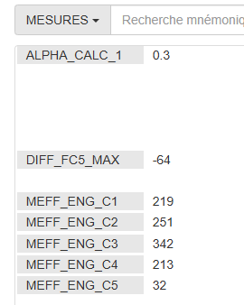
 |  |  |  |  |  |  |  |  |  |  |  |  |  |  |  |  | HAB selon nuance => Top dérouté U20T et 612
 |  |  |  |  | Chiffres 2024 (11753 Bobines pour B.I)
 |  |  |  |  |  |  |  |  |  |  |  |  |  |  | Total bobine
Ces deux ishikawa sont à compléter et à peaufiner , ce qui sera fait à mon retour avec notamment Frédéric Huard, Kevin Gosselin et ABdel qui s'y connaissent un peu plus.
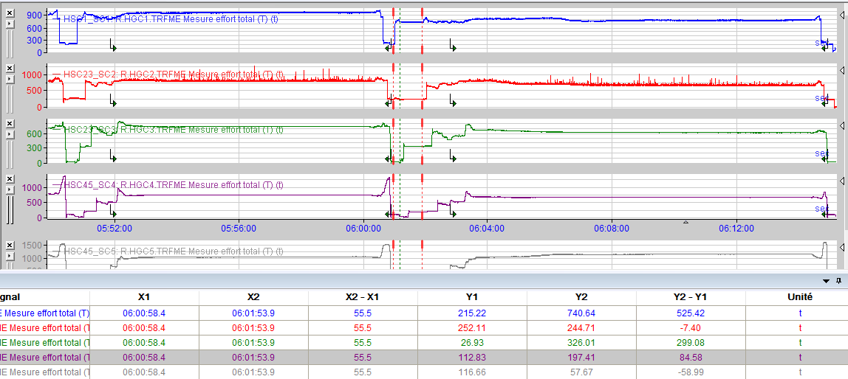
 |  |  |  |  | Equipe | Nombre bob HAB |  |  |  |  |  |  |  |  | HAB | Pas HAB
 |  |  |  |  | 1 | 45 |  |  |  |  |  |  |  |  | 150 | 11603
 |  |  |  |  | 2 | 31
 |  |  |  |  | 3 | 17
 |  |  |  |  | 4 | 28
 |  |  |  |  | 5 | 29

 |  |  |  |  | Equipe | U20T | U224 | U325 | U608 | U610 | U612 | U615 | U618 | U639
 |  |  |  |  | 1 | 3% | 0% | 2% | 1% | 1% | 5% | 1% | 2% | 0%
 |  |  |  |  | 2 | 11% | 0% | 0% | 0% | 0% | 3% | 1% | 1% | 0%
 |  |  |  |  | 3 | 0% | 0% | 0% | 0% | 0% | 5% | 1% | 2% | 0%
 |  |  |  |  | 4 | 2% | 1% | 0% | 0% | 1% | 1% | 0% | 2% | 2%
 |  |  |  |  | 5 | 1% | 0% | 1% | 0% | 0% | 3% | 0% | 1% | 0%
 |  |  |  |  | Total TAB | 3% | 0% | 1% | 0% | 0% | 3% | 0% | 2% | 0%

Longueur de Gros idéal basée sur les données 2024
 |  |  |  |  | Chiffre 2025 (3887 bobines pour B.I) |  |  |  |  |  |  |  |  |  | Total bobine
 |  |  |  |  |  |  |  |  |  |  |  |  |  |  | HAB | Pas HAB
 |  |  |  |  | Equipe | Nombre bob HAB |  |  |  |  |  |  |  |  | 40 | 3847
 |  |  |  |  | 1 | 8
 |  |  |  |  | 2 | 13
Par équipe, on a une différence en terme de pratique pour la phase d'engagement. Il y a des équipes qui apllique certaines règles qui diffèrent des autre équipes. Un document de synthèse des pratique par équipe pour la phase d'engagement a dans ce but été créé, pour pouvoir faire un comparatif par équipe.
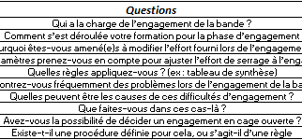
 |  |  |  |  | 3 | 6
 |  |  |  |  | 4 | 4
 |  |  |  |  | 5 | 9
Illustration du début de bande et des paramètres GB
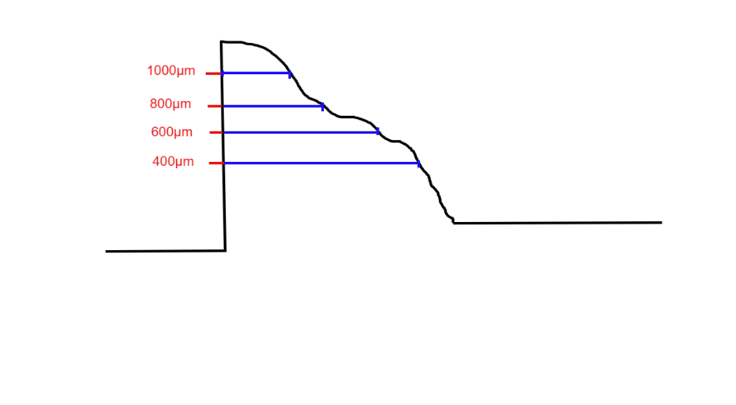

LG_DB_1000
En analysant les quatre variables caractéristiques du gros bout pour les bobines de l'année 2024, une table a pu être établie avec les longueurs réalisés en moyenne, par nuance d'acier et par épaisseur de consigne souhaitée, afin de déterminer la longueur de gros bout nécessaire pour éviter l'affaissement des produits.
D'autres facteurs peuvent bien sûr provoquer un affaissement, indépendamment des dimensions du gros bout — par exemple, l'effort de frettage au niveau de l'enrouleuse.
LG_DB_800
 |  |  |  |  | Equipe | U20T | U224 | U325 | U608 | U610 | U612 | U615 | U618 | U639 | U699
 |  |  |  |  | 1 | 0% | 0% | 0% | 1% | 1% | 3% | 3% | 2% | 0% | 0%
 |  |  |  |  | 2 | 28% | 0% | 0% | 0% | 1% | 0% | 3% | 0% | 0% | 0%
LG_DB_600
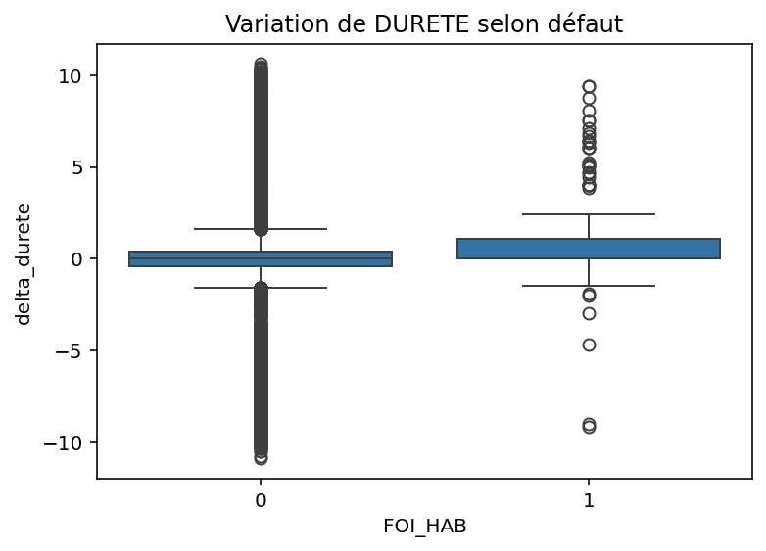
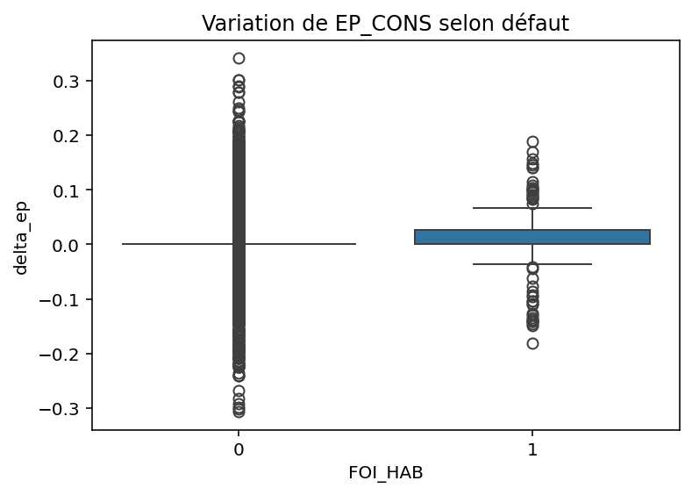
Impact variation de dureté et d'épaisseur de consigne
 |  |  |  |  | 3 | 0% | 0% | 0% | 0% | 1% | 1% | 0% | 1% | 5% | 0%
 |  |  | Aspect Impact Régulation |  | 4 | 0% | 0% | 0% | 0% | 0% | 2% | 0% | 0% | 0% | 9%
LG_DB_400
 |  |  |  |  | 5 | 6% | 0% | 0% | 0% | 2% | 3% | 0% | 0% | 0% | 0%
 |  |  |  |  | Totalt | 16% | 0% | 0% | 0% | 1% | 2% | 1% | 1% | 2% | 2%

?
Pour les bobines en HAB, toujours en se basant sur les données 2024, on a : la dstribution de la variation d'épaisseur de sortie entre les bobines en HAB (Foi_HAB = 1) et pas en HAB (FOI_HAB = 0); la distribution de la variation de dureté entre bobines succéssives entre les bobines en HAB et non, et enfin la probabilité de réaliser une bobine en HAB en fonction de la variation de dureté entre la bobine en cours et la suivante.
Au niveau du 5C, lorsque l’épaisseur de bobine visée en sortie est supérieure ou égale à 0,17 mm, la régulation de la vitesse (par cage) est activée immédiatement, ce qui influence la traction. En revanche, lorsque l’épaisseur visée est inférieure à 0,17 mm, il est nécessaire d’attendre l’enroulement de 8 mètres sur l’enrouleuse avant de commencer la régulation.

Légende:
LG_DB_X : Longueur début de bande avec épaisseur >= X

Proportion de bobines en HAB en fonction de l'épaisseur de sortie
1
3

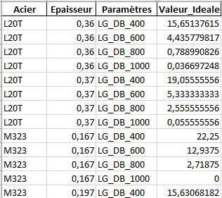
Néanmoins, dans les infos centre, on ne remonte pas la longueur entre ep à 400um et à ep visée réalisée. Pour se faire, en soustrayant LG_DB_400 de la longueur HTE moyenne pour un produit spécifique en 2024, sur les produits conformes, cette donnée est remontée.
Mais pour l'instant on ne se préoccupe pas de cette donnée.
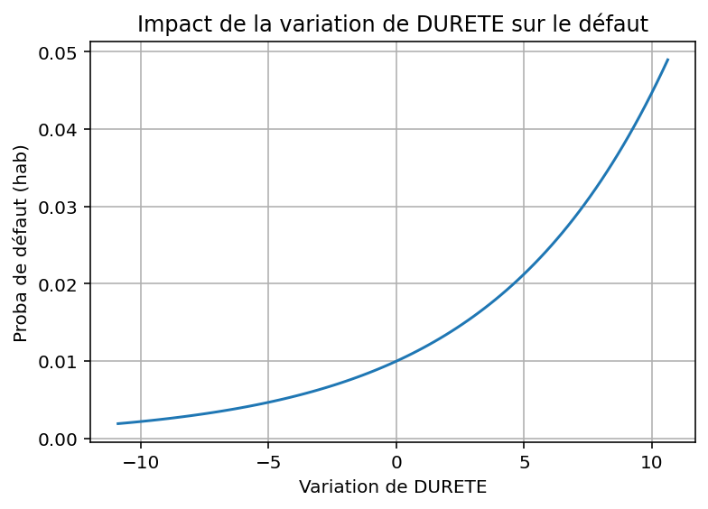
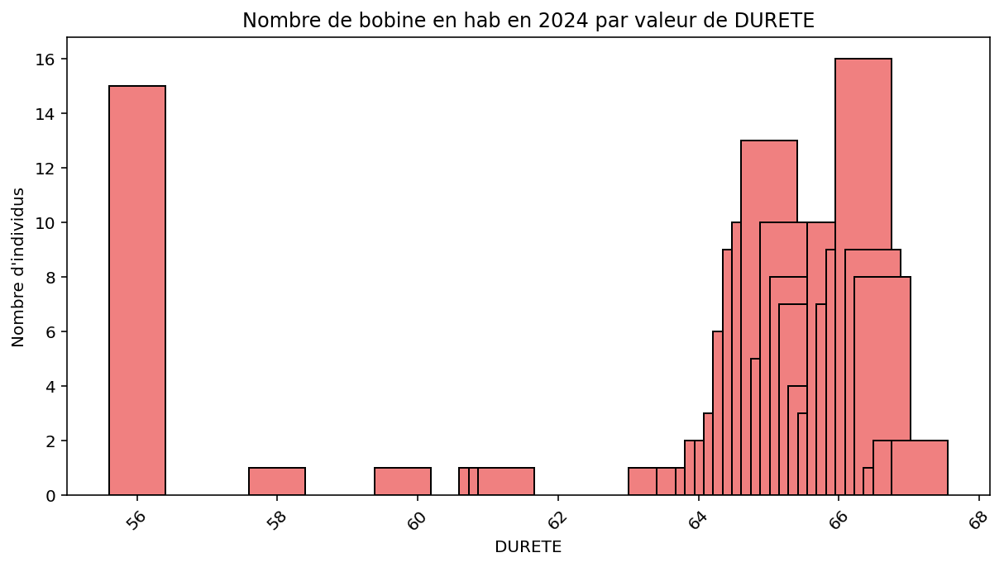

Aspect régulation gros bout
Pour les HAB, lorsque l'on regarde la population de bobines avec une épaisseur de consigne < 0,17 mm, en terme de proportion on a un meilleur rendement pour ces bobines (0,6%) que pour les bobines avec une épaisseur de consigne > = 0,17 mm. A premiere vue l'on pourrais se dire que le seuil permet d'avoir moins de bobines en HAB. Mais pour cela il faudra comparer aux résultats 2023 voir si l'on a un changement de proportion significatif. Ce que l'on peut dire pur l'instant est que les bobines avec des épaisseurs plus grande que 0,17 mm sont 2 µ mois bien gérées que celle avec des épaisseurs plus fine, en terme de HAB. Est ce un effet seuil ?

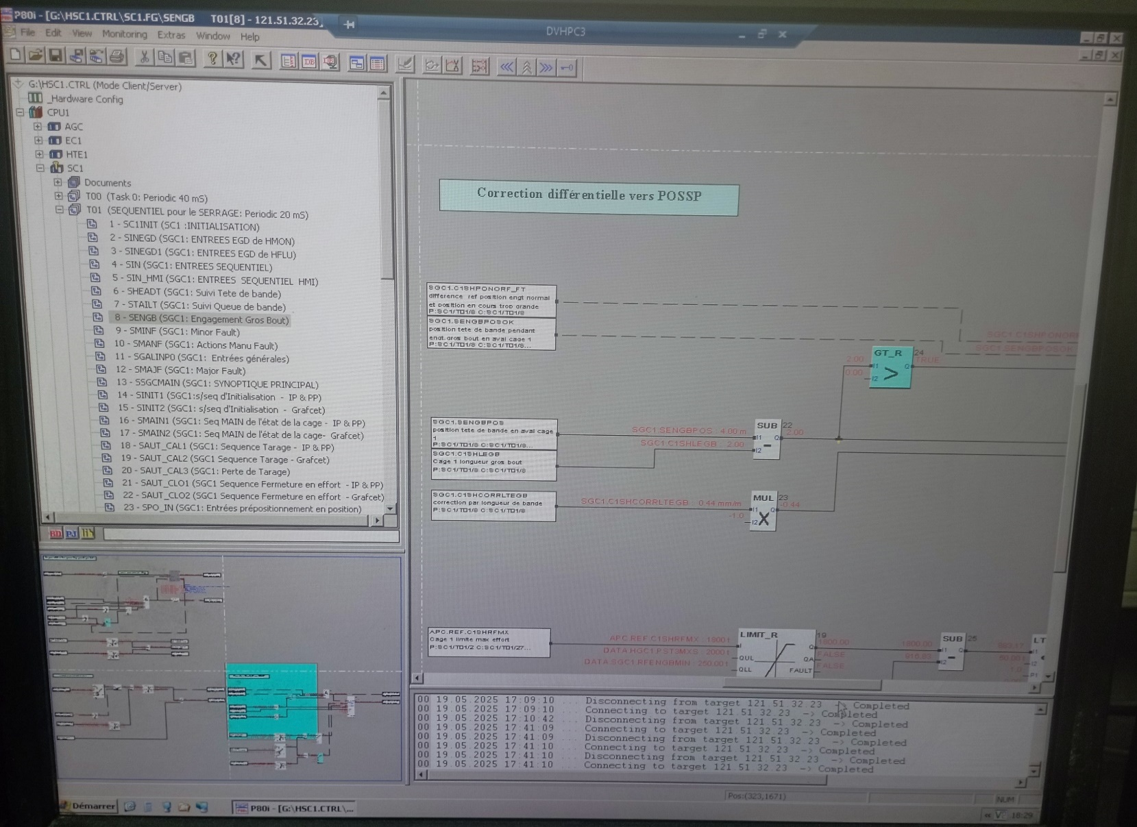
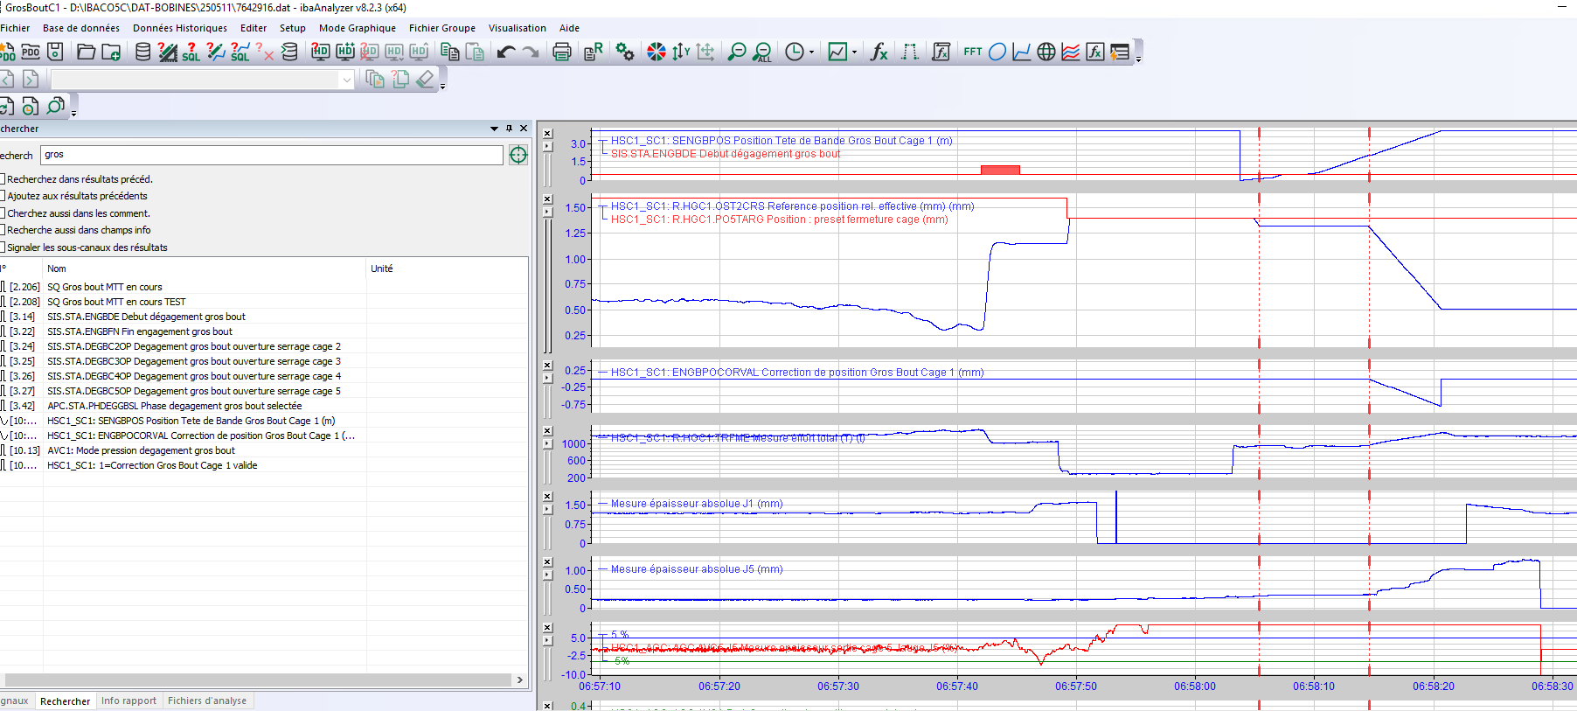

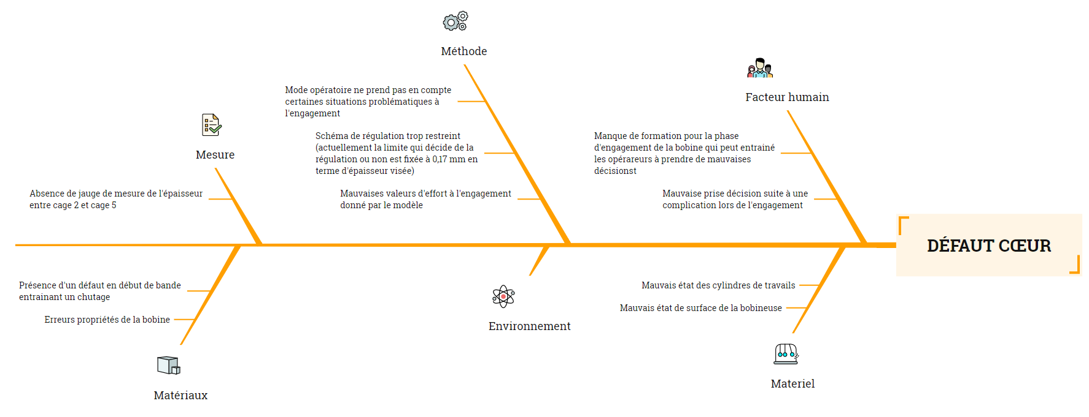
Lorsque l'on regarde pendant l'engagement, il y a une consigne élaborée par le N2, envoyée au N3 qui le transmets au automates. Ici, la consigne (preset fermeture cage), qui correspond au point_constant_c1. le deuxième signal sur le graphe 2 (Reference position rel.effective) correspond à la mesure de l'entrefer C1. Avant l'impact de la bande au niveau de la cage 1, l'entrefer se met à la valeur du preset fournie par le N2. Ensuite, il y a une première pente qui emmene l'entrefer a un premier palier inférieur. Elle reste pendant un temps Δt puis elle suis une seconde pente.
 |  | Aspect Impact Régulation

Il est intéréssant aussi pour savoir l'impact de la mis en place d'un seuil de régulation du gro bout, de voir depuis 2024 l'impact de celui-ci sur la proportion des bobines en défaut FAA. Pour se faire cmme précédemment on sépare les bobines avant et apres le seuil pour voir les performances.

Proportion de bobines en FAA e fonction de l'épaisseur de sortie
1
3

Ici, on peut voir la proportion de bobines en FAA en fonction du seuil de automatique de régulation qui a été définie précédemmet. Pour les épaisseurs < 0,17 mm , donc les bobines pour lesquelles on attend 8 mètres au niveau de l'enrouleuse avant de lancer la régulation, en terme de proportion présentent une plus grande proportion (0,5 %) que les autres bobines(0,1%). Ce qui montre bien la sensibilité de ces fines épaisseurs. Pour mieux comprendre ce résultats on va le comparer au chiffres 2023.

RAJOUTER PROPORTION ET CHIFFRE 2023 !!!

Que dit l'AMDEC ??

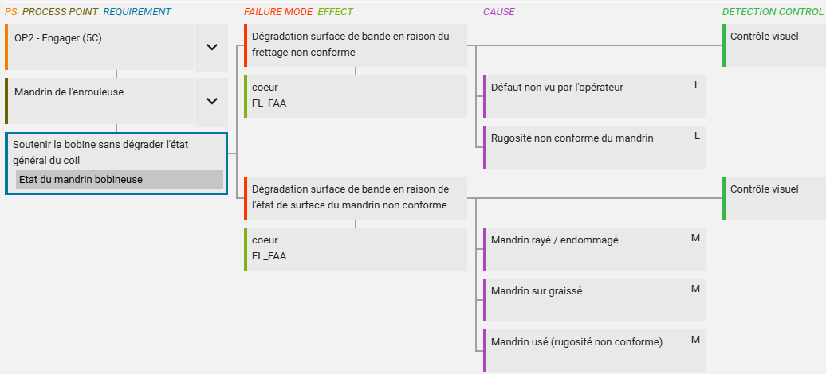
Sur l' AMDEc du 5C, en se focalisant sur le defaut FAA, celui-ci interviens uniquement pendant la phase d'engagement. En terme de process point, il y a uniquement le mandrin de l'enrouleuse qui apparait. Donc après le passage de la bande dans les différentes cages. Il n'est pas pis en compte qu'au niveau du process, qu'il y a un mode de défaillance engendrant une bobine en FAA qui survienne avant que la bobine n'arrive sur le mandrin de l'enrouleuse. (Exemple d'autres cause dans l'onglet Etude cas spécifique FAA)
En regardant les autres mode de défaillances, il y a un frettage réalisé qui est non conforme et qui engendre une dégradation de la surface du début de bande. Erreur opérateur ou propriété du mandrin. Il y a aussi un mauvais état de la surface de l'enrouleuse qui pourrais être la cause de cela.

4 - Ambition et cible
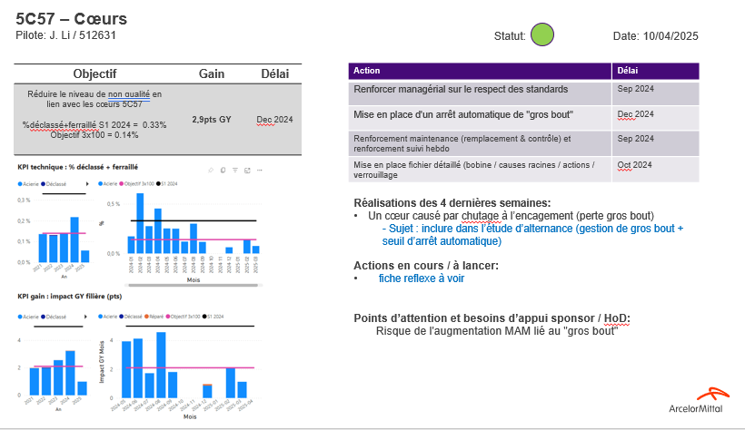
4. AMBITION ET CIBLE (TARGET SETTING)

A regarder plus en profondeur avec Jing Jing...

 | 1. reduction HAB pour atteindre le budget défaut groupé HTE
 | 1.72%
 | 2, ne pas aggraver le défaut cœur, atteindre le bugdet cœur 0,1% (projet ReAct )

5 - Analyse des root causes
Synthèse des analyses réalisées dans le cadre de la compréhension du problème
- Base de données Produits / Process
- Examens Défectologie
- Analyses 6M, Why Why, ...
- Retours d'expérience des autres sites, bench
- Appui Technique R&D.
.........
==> Mise en évidence des Roots Causes du défaut ou du problème.
5. ANALYSE DES ROOT CAUSES (ROOT CAUSES ANALYSIS)

Obligatoire | Pour chaque cause significative identifiée dans le 6M, faire WW ou RCA

 | Si aucune cause ne ressort du 6M, engager une réflexion avec des spécialistes, ou des autres sites pour identifier des paramètres/causes supplémentatires et les vérifier par expérimentation

6 - Plan d'actions
Définition du plan d'actions en lien avec les Roots Causes Identifiées. vérification de l'efficacité des actions Tableau type pour suivis.
6 - Plan d'Actions |  |  |  |  |  |  |  |  |  |  |  |  |  |  |  |  |  |  | Taux d'avancement |  |  |  |  |  |  | % |  | Listes à ne pas effacer
 |  |  |  |  |  |  |  |  |  |  |  |  |  |  |  |  |  |  | Plan / Action lancée |  |  |  |  |  |  |  |  | Deterioration | Automatic
 |  |  |  |  |  |  |  |  |  |  |  |  |  |  |  |  |  |  | Do / Action réalisée |  |  |  |  |  |  |  |  | No impact | Human
 |  |  |  |  |  |  |  |  |  |  |  |  |  |  |  |  |  |  | Check / Vérification de l'efficacité effectuée |  |  |  |  |  |  |  |  | Slight improvment
 |  |  |  |  |  |  |  |  |  |  |  |  |  |  |  |  |  |  | Act / Action complémentaire prise |  |  |  |  |  |  |  |  | Significant improvment

Obligatoire | Prioriser les actions en équipe |  |  |  |  |  |  |  |  |  |  |  |  |  |  |  |  |  |  | Weekly Follow-up
 | Création d'une demande de modification |  |  |  |  |  |  |  |  |  |  |  |  |  |  |  |  |  |  | Start
Target | Action Number | Action | Type | Pilot | Jan | Feb | Mar | Apr | May | Jun | Jul | Aug | Sep | Oct | Nov | Dec | Efficiency | Sustainability | PDCA | W42 | W43 | W44 | W45 | W46 | W47 | W48 | W49
1. Immediate |  |  | QG
 |  |  | PCP |  | Done
 |  |  | ASS

2. Mid-term

3. Long term

Outil disponible | N/3 voting
 | Matrice Impact/effort

7 - Suivi des résultats
Suivi des résultats en lien avec le ou les indicateurs définis. L'objectif est de vérifier l'efficacité des mesures mises en oeuvre.
7. SUIVI DES RESULTATS (MONITOR COUNTERMEASURES)

Obligatoire | Graphique de suivi de la performance, avec la ligne de base

Fiche de suivi Hebdo
Conduite de Projet - ?titre?
xx/xx/201n – Semaine xx

Macro planning
Objectif :

Réalisation de la semaine :

KPI, résultats
Livrables prévus la semaine prochaine :

Points d’attention :

1
À l’objectif
Hors objectif mais actions correctives identifiées
Hors objectif sans plan d’actions identifié
Sens de l’amélioration

8 - Standardisation & partage
Standardisation : pérennisation des mesures mises en place. Pour cela utilisation de la check list de clôture.
Mise à jour des documents Qualité : AMDEC - Standards - Suivis OSPC...........
Capitalisation : clôture du document en y intégrant l'ensemble des éléments du projet dans le A3 de capitalisation
Partage avec les autres sites AMAL pour transversalisation
Alimentation de la Defotec BDN
8. VERROUILLAGE ET PARTAGE

Obligatoire | Checklist à prévoir
 | A3

 | Standards mis à jours (modes opératoires, AMDEC, cartes de contrôle)

Mise à jour systèmes
Modes opératoires mis à jour
Gammes SAP mises à jour
Analyse fonctionnelle mise à jour
Fiche reflexe mise à jour
AMDEC mise à jour
PMPP/OSPC mis à jour
Bases defecto mise à jour ?

Transversalisation
Bilan du projet formalisé et achivé ? (A3 par ex.) |  | Lien :
Partage en communauté métier ? |  | Date :

15 - Why Why
 |  |  |  |  |  |  |  |  |  |  |  |  |  | Plan d'actions issu du WHY - WHY

 | RETOUR
 |  |  |  |  |  |  |  |  |  |  |  |  |  | LES ACTIONS DOIVENT ETRE SAISIES DANS LES FICHIERS D'AMELIORATIONS Click droit sur la cellule en dessous de "Action" et cliquez sur saisir les actions dans Action_CAP
 |  |  |  |  |  |  |  |  |  |  |  | Actions
Init graphe |  | Why(1) | Why(2) | Why(3) |  | Why(4) |  | Why(5) | Why(6) | Why(7) | Why(8) | lancées | soldées | ACTIONS |  | Pilote | Délai | Réalisé | Commentaire
30 |  |  |  |  |  |  |  |  |  |  |  | 12 | 0
* | Phénomène | Pourquoi | Pourquoi | Pourquoi |  |  |  |  |  |  |  |  |  | Action
 | Problème de surépaisseur | Effort d'engagement incorrect | Mauvais paramétrage de l'opératur | Le projet nouvelle surverse a été un échec (malgré assistance ARSA et benchs réalisés avec nombreux sites) |  |  |  |  |  |  |  |  |  |  | Bilan de fin d'affaire avec R&D et ETN en cours de finalisation (aspect technique et organisationnel ?) Projet nouvelle surverse : communication entre CMO et clients a-t-elle bien été réalisée ? | R. Delanoë | 2025-04-30

OK
* |  |  |  | Pourquoi |  | Pourquoi |  |  |  |  |  |  |  | Vérification
 |  |  |  | Le temps de traitement des actions est trop long vu du client |  | Certaines actions structurantes sont à long terme car nécessitent de la reconception, des commandes externes, des essais… | non

OK
* |  |  |  |  |  | Pourquoi |  |  |  |  |  |  |  | Vérification
 |  |  |  |  |  | Il y a un décalage de 2 mois entre la production + actions réalisés et les retours clients (ou litiges) | non

* |  |  |  |  |  | Pourquoi
 |  |  |  |  |  | Il y a un manque de communication avec le client (informer des essais, du besoin de consommer en priorité les bobines d'essais, etc...) |  |  |  |  |  |  |  |  | Gouvernance à redéfinir / clarifier entre CMO - CTS - PerfC - Usine (procédures suffisamment détaillées ?) Bench avec Mardycke (Crise Toyota) Présence du pilote du département Industriel à systématiser dans les échanges avec CMO et le client |  |  |  | Des commnication régulière ont été faites à CMO et au client (voir TimeLine). Néanmoins les réponses apportées n'ont pas permis de démontrer la cohérence de nos actions et des délais de résolution du problème.

* |  |  |  |  |  | Pourquoi |  | Pourquoi |  |  |  |  |  | Action
 |  |  |  |  |  | Plein de projets ont été démarrés en même temps dans le cadre du programme référence GI Z et de Construisons 2025, mais à la fin ce sont les mêmes ressources qui travaillent sur tous ces projet |  | La matrice de priorisation des projets / actions a été réalisée tardivement (Identification des actions à fort impact et à moindre coût et délai) |  |  |  | 2 |  |  | Création arbre de valeur Galsa 1 et identification / priorisation des projets TopReact | A. Fall / R. Delanoë | 2024-12-31 | 31/12/2024 ?

* |  |  |  |  |  | Pourquoi
 |  |  |  |  |  | Equipes déjà mobilisées sur la gestion de crise brisures pour le client Renault Trucks de février à septembre 2024

* |  |  |  | Pourquoi |  | Pourquoi |  | Pourquoi |  |  |  |  |  | Action
 |  |  |  | Les actions identifiées et réalisées ne sont pas pertinentes du point de vu client |  | Les plans d'action proposés ne sont pas challengés par une tierce |  | Rôle des parties prenantes pas clairement défini lors de la mise en place de la gouvernance Construisons 2025/ReAct |  |  |  | 3 |  |  | Redéfinir le rôle des participants aux comités TopReact. Diffuser les CR des comités (décisions, actions) aux personnes intéressées (Redescente d'information) | A. Fall / Change leader

* |  |  |  |  |  |  |  | Pourquoi | Pourquoi |  |  |  |  | Action
 |  |  |  |  |  |  |  | Les délais et la forme sont challengés (par le change leader et les autres participants) pas le fond | Niveau d'expertise des participants aux gouvernances pas en adéquation avec les projets |  |  | 4 |  |  | Vérifier valeur ajoutée des participants aux comités TopReact Lors des comités TopReact, balayer et challenger les plans d'action sur le fond et pas que sur la forme ou les délais Diffuser les CR des comités (décisions, actions) aux personnes intéressées (Redescente d'information) | A. Fall / Change leader

* |  |  |  | Pourquoi |  | Pourquoi |  |  |  |  |  |  |  | Action
 |  |  |  | L'amélioration des KPI qualité interne (%DD et REP pour mattes) est en décalage avec les résultats qualité externe |  | Les défauts mattes vus par le client ne sont pas visibles en interne (Défaut de la taille de 1mm² piégé dans le revêtement) |  |  |  |  |  | 5 |  |  | Projet reconnaissance SIAS avec BigData en cours, avec appui DQP | R. Delanoë

* |  |  | Pourquoi | Pourquoi |  |  |  |  |  |  |  |  |  | Action
 |  |  | Les défauts mattes sont non suffisamment filtrés en usine | Les défauts mattes vus par le client sont non visibles au SIAS (Défaut de la taille de 1mm² piégé dans le revêtement) |  |  |  |  |  |  |  | 6 |  |  | Projet reconnaissance SIAS avec BigData en cours, avec appui DQP | R. Delanoë

OK
* |  |  |  | Pourquoi |  | Pourquoi |  |  |  |  |  |  |  | Vérification
 |  |  |  | Les tests presse réalisés ne permettent pas de révéler les défauts mattes qui se produisent de façon aléatoire |  | Tests réalisés aux extrémités des bobines, alors que le défaut survient de façon aléatoire dans la bobine | non |  |  |  |  |  |  |  | Nombreux tests presse réalisés (recto / verso ; avec augmentation profondeur d'emboutissage) : pas d'amélioration de la détectabilité | R. Delanoë

* |  |  | Pourquoi | Pourquoi |  |  |  |  |  |  |  |  |  | Action
 |  |  | Le mur qualité global a été mis en place trop tardivement | Pas de procédure décrivant la gestion des murs qualité à Auto-Industrie |  |  |  |  |  |  |  | 7 |  |  | Rédiger une procédure de gestion des murs qualité Auto-Industrie | M. Frotey | 2025-04-30

* |  |  |  | Pourquoi |  | Pourquoi |  |  |  |  |  |  |  | Action
 |  |  |  | Le déclenchement du mode gestion de crise est arrivé trop tard |  | A aucun moment quelqu'un a suffisament tiré la sonnette d'alarme pour déclencher le mode Gestion de crise (Ni PerfC, ni CTS, ni CMO, ni MS Q, ni MS PQ) |  | Gouvernance |  |  |  | 8 |  |  | Prioriser les audits système sur les lignes rencontrant de la non qualité (interne ou externe) récurrente |  |  |  | NLE : Beaucoup d'alerte au travers des HighLight CMO, participation NLE au mensuel Projet GiZ, 6 HL en 2024 pour format Q2, dont 2024W29 : "A consolidation of the quality during the next months is very important to prevent a critical supplier level."

* |  |  |  |  |  | Pourquoi |  | Pourquoi | Pourquoi |  |  |  |  | Action
 |  |  |  |  |  | La procédures cadre gestion de crise est non clairement connue et déclinée dans le département Auto-Industrie |  | Les personnels sont non (in)formés de l'existence de cette procédure | Pas de parcours de formation WebTuteur pour les MS Q et MOQ |  |  | 9 |  |  | Mettre à jour parcours WebTuteur MS Q et MOQ (VK : avec procédures cadre à lire en priorité) Prévoir focus sur litiges lors comités qualité mensuels | DQP M. Frotey

* |  |  |  |  |  |  |  |  | Pourquoi |  |  |  |  | Action
 |  |  |  |  |  |  |  |  | Un mail automatique de "équipe.domino" pour signaler la diffusion d'une nouvelle procédure cadre ou de sa mise à jour ne suffit pas à considérer celle-ci comme connue et appliquée par son destinataire |  |  | 10 |  |  | Mettre en place formation / sensibilisation (flash qualité ?) sur existence et contenu de la procédure cadre ou ajouter focus sur nouvelles procédures à l'ordre du jour des communautés MS Q / MS PQ (VK : Mettre en place audit LPA sur compréhension diffusion nouvelle procédure cadre) Transversaliser aux autres procédures cadres qui impactent directement les clients et sur autres sites/départements | DQP DQP

* |  |  |  |  |  |  |  | Pourquoi
 |  |  |  |  |  |  |  | Il n'y a pas de déclinaison de la procédure cadre Gestion de crise au niveau du département | Nécessité de la décliner au niveau département ?

* |  |  |  | Pourquoi |  | Pourquoi |  |  |  |  |  |  |  | Action
 |  |  |  | Les 1ers murs qualité mis en place n'ont pas permis d'éviter les réoccurrences |  | Les murs qualité sont non challengés par une tierce partie |  |  |  |  |  | 11 |  |  | Faire challenger l'efficacité des murs qualité par un support DQP | M. Henry | 2025-03-31

OK
* |  | Pourquoi | Pourquoi | Pourquoi |  |  |  |  |  |  |  |  |  | Vérification
 |  | Pas de correction éfficace de ma régulation | Le processus de pilotage du traitement des litiges n'est pas satisfaisant. | Ressources PerfC et usines insuffisantes pour tout traiter ? | non |  |  |  |  |  |  |  |  |  | Ressources suffisantes côté Perf C |  |  |  | NLE : La ressource PerfC n'est pas à l'origine des difficultés rencontrées.

* |  |  |  | Pourquoi |  |  |  |  |  |  |  |  |  | Action
 |  |  |  | Gouvernance irrégulière sur avancement des actions / traitements des litiges |  |  |  |  |  |  |  | 12 |  |  | Intégrer la gouvernance dans une instance existante (Comité Qualité Auto-Industrie mensuel ?)

OK
* |  |  |  | Pourquoi |  |  |  |  |  |  |  |  |  | Vérification
 |  |  |  | Pertinence des actions renseignées dans Quarto IssueFiles ? | non |  |  |  |  |  |  |  |  |  | Les actions sont définies par les sachants / experts de la ligne |  |  |  | Les actions ont évolué au cours du temps, certaines prometteuses puis se révélant inefficaces

* |  |  | Pourquoi |  |  |  |  |  |  |  |  |  |  | Action
 |  |  | La défaillance du processus n'a pas été détectée à travers des audits internes |  |  |  |  |  |  |  |  | 13 |  |  | Mettre en place des audits système sur fonctionnement / vitalité processus réclamation client au niveau Auto-Industrie. Transversalisation AMF ?

*
 |  |  |  |  |  |  |  |  |  |  |  |  |  |  | Courbes suivi KPI Tf et ppm vu du client
 |  |  |  |  |  |  |  |  |  |  |  |  |  |  | A vérifier : indicateurs internes diluent résultats Audi Ingolstadt parmis les autres clients
* |  |  |  |  |  |  |  |  |  |  |  |  |  |  | Qu'est-ce qui est vendu aux clients en terme d'aspect ? A0 = combien de défauts permis ? Taille/densité défauts permis ?

*

*

*

*

*

*

*

*

Etude cas particulier FAA
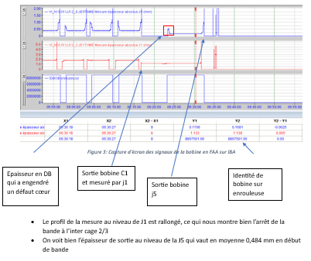
Defaut coeur (cas particulier du 28/03/2025)
Contexte:
Le 28/03/2025 à 06h32, une bobine en FAA a été réalisée. La bobine est la suivante :
Point de vue opérateur:
Pendant la phase d’engagement, cage par cage, la bande a eu du mal à être engagée par les opérateurs et s’est abîmée sur les premiers mètres. Ils ont arrêté la bande au niveau de l’inter-cage 2/3 et ont coupé environ 3 mètres de bande, puis ont poursuivi l’engagement de la bobine. À la fin de l’opération, la bobine est sortie en défaut FAA (cœur), correspondant à un effondrement de la bobine. Quelle en est la cause ?
Au niveau de l'AMDEC, lors de la phase "Engager (5C)", les modes de défaillances associés au défaut FAA sont les suivants :
Résultats des recherches :
Dans cette situation, la consigne d’épaisseur de sortie était de 0,170 mm. D’après les retours des opérateurs, lorsqu'une bobine a une consigne d’épaisseur inférieure ou égale à 0,169 mm, on observe systématiquement un gros bout d’environ 35 à 40 mètres, ce qui laisse une marge de sécurité en cas de chutage en tête de bande. En revanche, pour les bobines dont l’épaisseur de sortie est supérieure ou égale à 0,170 mm, le gros bout est moins important, réduisant ainsi la marge en cas de chute de bande en début de bande. Après discussion avec la personne en charge de la régulation, dans notre schéma de régul, on a bien une condition qui fait que si l’épaisseur visée est inférieure à 0,17 mm on attend d’avoir 8 mètres au niveau de l’enrouleuse avant de réguler, sinon on régule tout de suite.

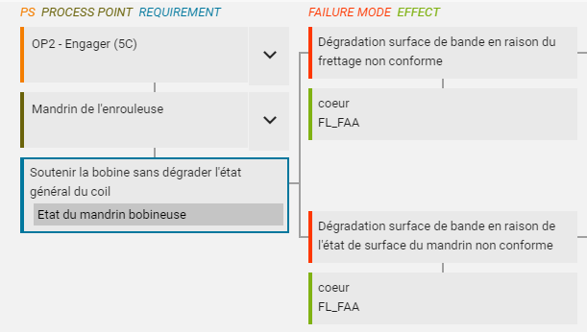
A première vue en regrdant l'AMDEC, le mode de défaillance associé au cas particulier de notre étude ne ressort pas forcément. Les deux seuls modes de défaillances présents sont : une dégradation de l'état de surface de la bande dû au frettage non conforme ou à l'état de surface du mandrin non conforme.
D'une certaine façon, ce qui s'est passé pour le cas particulier, le fait de couper la bande à cause d'une difficulté d'engagement devrais être considéré comme mode de défaillance possible de l'AMDEC process.

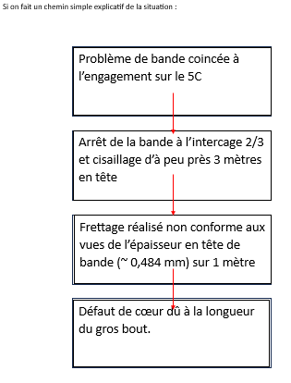
Que dit IBA ?

Etude cas particulier HAB
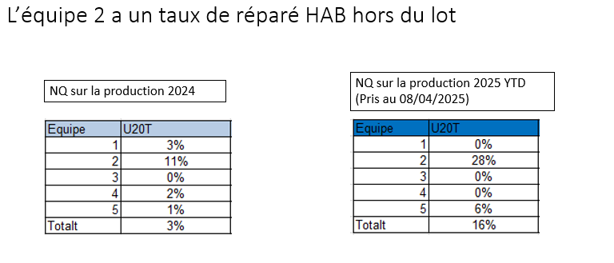
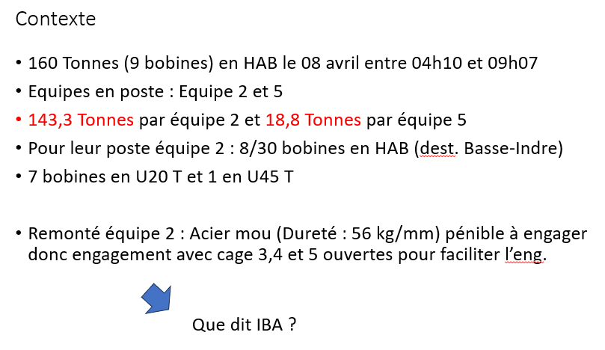

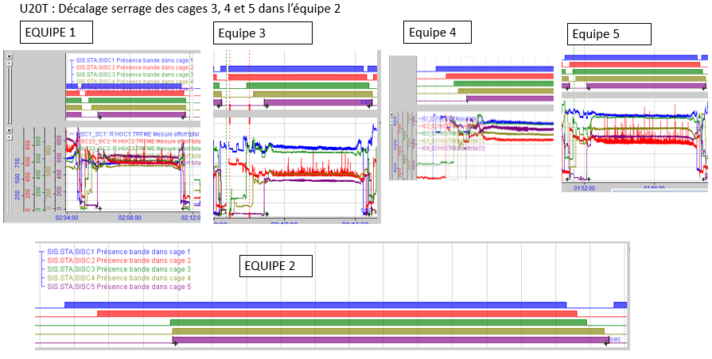
Au vue des informations remontés par l'équipe 2, pour la nuance d'acier U2OT, ils ont du mal à engager cet acier. Comment les autres équipes procèdent elles ?
Pour se faire, j'ai regarder par équipe la façon d'engager cet acier. Pour l'équipe 2, le graphe de serrage est celui de la bobine 89590-04 du 08/04/2025 (une des 8 bobines en HAB). Pour toutes les équipes, j'ai sélectionné un échantillon de 10 bobines par équipe entre 2024 et 2025, de U20T et, pour chaque équipe en comparant ces graphes j'ai vu qu'il étaient identiques en terme de "façon d'engager".Pour cette étude j'ai donc sélectionné un graphe parmis l'échantillon.
Lors de la phase d'engagement cage par cage, sur ces graphes IBA, il est possile de voir les instants à partir desquels les différentes cages sont sérrées lors de cette phase. Il y a par cage le signal présence bande cage 1/2/3/4/5. Pour que ce signal passe à 1, il faut deux condtions:
- Que la bande passe dans la cage
- Que la cage soit fermée
Pour l'équipe 2, on peut appercevoir un décalage plus marqué au niveau de la présence bande cage 3/4/5. Deux possibilités d'expliquer cela. Soit : la bande rente dans les cages 3/4/5 en même temps pour l'équipe 2 (ce qui est physiquement impossible), soit les cages 3/4/5 sont sérrées aprés passage de la bande. La conclusion ici est que l'équipe 2 contrairement au autres équipes engage différement, ce qui explique les HAB pour cette nuance en particulier. Est ce que les chiffres confirment cela ?

16- Schéma Process
17 - Description du process / Détection du défaut

 | Defect creation | Steelshop | Hot Strip Mill | Cold Rolling Mill | xxx | xxx | xxx | Inspection line
 | Defect size
 | Production route
Inspection Line
 | ASIS
 | Controlers

